Munka1
A robot teljes tömege

 |  |  |  | 0-es tag | 1-es tag | 2-es tag | 4-es tag
 |  |  |  | 1.7 | 0.95 | 0.75 | 1.4

 | M | 23 | kg
 | V_össz | 0.0225 |  |  | m_sum | 22.843732018

0.es tag
 | R | 0.085
 | L | 0.1914

 | V | 0.0043 | m^3
 | m_kalap | 4.4505825682 | kg

 | m | 7.57 | kg

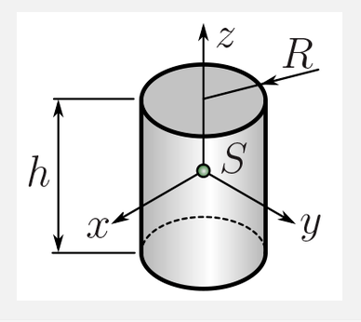

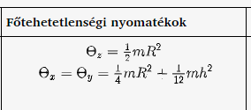

 |  |  |  |  |  |  |  | ThetaX | 0.0368 | kg*m^2
 |  |  |  |  |  |  |  | ThetaY | 0.0368 | kg*m^2
 |  |  |  |  |  |  |  | ThetaZ | 0.0273 | kg*m^2

1.es tag

 | a | 0.444 | m
 | b | 0.164 | m
 | c | 0.086 | m

 | V | 0.0063
 | m_kalap | 6.4152335899

 | m | 6.09 | kg

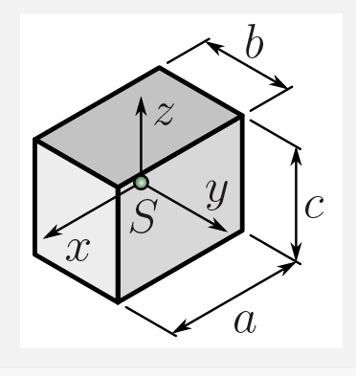

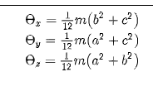
 |  |  |  |  |  |  |  | ThetaX | 0.0174 | kg*m^2
 |  |  |  |  |  |  |  | ThetaY | 0.1039 | kg*m^2
 |  |  |  |  |  |  |  | ThetaZ | 0.1138 | kg*m^2

2.es tag

 | a | 0.451
 | b | 0.146
 | c | 0.178

 | V | 0.0117
 | m_kalap | 12.007057903

 | m | 9.01 | kg

 |  |  |  |  |  |  |  | ThetaX | 0.0398 | kg*m^2
 |  |  |  |  |  |  |  | ThetaY | 0.1764 | kg*m^2
 |  |  |  |  |  |  |  | ThetaZ | 0.1686 | kg*m^2

3.as tag nincs - fiktív
4-es tag
 | R | 0.01
 | L | 0.395

 | V | 0.0001 | m^3
 | m_kalap | 0.12712593886

 | m | 0.18 | kg

 |  |  |  |  |  |  |  | ThetaX | 0.0023 | kg*m^2
 |  |  |  |  |  |  |  | ThetaY | 0.0023 | kg*m^2
 |  |  |  |  |  |  |  | ThetaZ | 0.0000 | kg*m^2

